１．モーションセンサーによる監視
１．１．モーションセンサー接続
 | Raspberry Piとモーションセンサー（HC-SR501）を接続する。
 | HC-SR501 |  |  | Raspberry Pi
 | Power |  |  | 02 pin (5V) |  |  | ※3VでもOK
 | Output |  |  | 29 pin (GPIO5)
 | Ground |  |  | 06 pin (GND)

 | ＜イメージ図＞
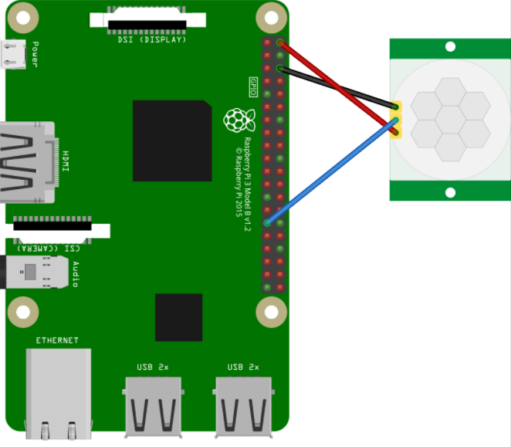

１．２．Pythonファイルの作成
 | 以下内容の「sensor.py」ファイルを作成し、Raspberry Pi上の任意の場所（手順上はデスクトップ）に配置する。
 | ※作りたい場所上で「右クリック」→「空のファイル作成」で「sensor.py」を入力しダブルクリックで開いて以下貼り付け。

 | import RPi.GPIO as GPIO |  |  |  |  |  |  | センサーの値を取得するためのモジュールのインポート
 | import time |  |  |  |  |  |  | 時間を制御するためのモジュールのインポート

 | SLEEP_TIME = 1 |  |  |  |  |  |  | 何秒ごとに監視するかを設定
 | SENSOR_GPIO = 5 |  |  |  |  |  |  | センサーを利用する（１．１のOutput）GPIOを設定

 | GPIO.cleanup() |  |  |  |  |  |  | センサーの初期化
 | GPIO.setmode(GPIO.BCM)
 | GPIO.setup(SENSOR_GPIO, GPIO.IN)

 | print( "START!") |  |  |  |  |  |  | “START” の表示

 | while True: |  |  |  |  |  |  | ループ
 |  | if GPIO.input(SENSOR_GPIO) == GPIO.HIGH: |  |  |  |  |  | センサーの値がHIGH（検知された）の場合
 |  |  | print("WARNING!!!") |  |  |  |  | “WARNING!!!”を表示
 |  | else: |  |  |  |  |  | HIGHでない場合
 |  |  | print("...") |  |  |  |  | “...”を表示
 |  | time.sleep(SLEEP_TIME) |  |  |  |  |  | 1秒ごとにスリープ

１．３．Pythonファイルの実行
 | 画面上部バーにある「LXTerminal」を起動し、以下のpythonコマンドを実行する。
 | $ python /home/pi/デスクトップ/sensor.py
 | ※パスは１．２で作成したファイルの場所に応じて適宜変更

１．４．監視の確認
 | モーションセンサーの動作を確認する。
 | 上記コードでは、モーションセンサーは、1秒おきで動きがないかチェックし、
 | 動きがない状態は「…」、動きがあれば「WARNING!!」とターミナルに表示される。
 | 終了させたい場合、Ctrl+Cを押下する。

 | ＜ターミナル表示イメージ＞
 | START!
 | ... |  |  |  | ←動きなし
 | ... |  |  |  |  | ・
 | ... |  |  |  |  | ・
 | ... |  |  |  |  | ・
 | WARNING!! |  |  |  | ←動きを検知
 | WARNING!!
 | WARNING!!
 | ...

１．５．検知精度の調整（必要に応じて）
 | ①モーションセンサーは広い範囲で動きを拾うため、紙などで周りを囲い検知範囲を狭めると確認しやすい。
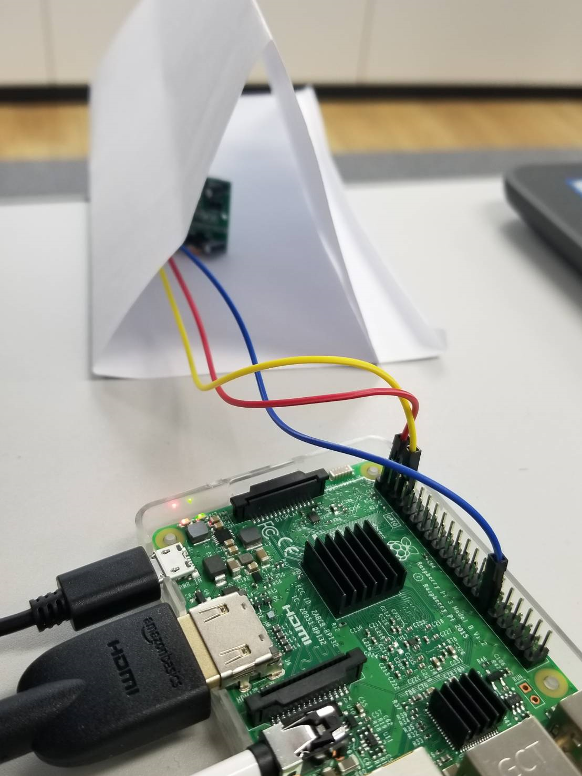

 | ②つまみを回すことで「検知出力保持期間」や「検出距離」を調整できる。
 | 基本的にはどちらも図のように限界まで反時計回りにしておけば問題ないはず。
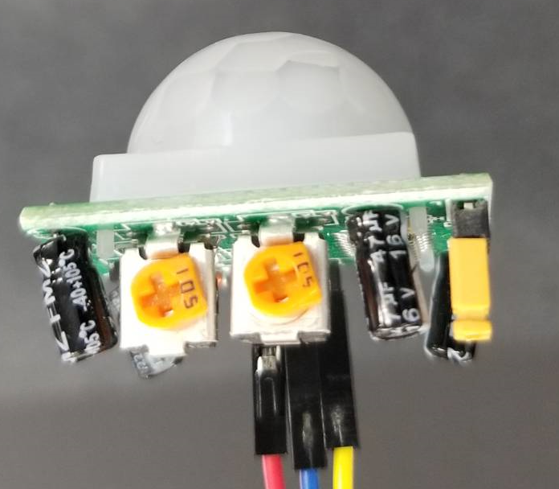

検出距離
3m～7m、時計回りで増加
出力持続時間
3秒～5分、時計回りで増加

 |  | ※上記持続時間制約により、一度検知されると、少なくとも3秒は検知状態になる。
 |  | そのため、1度の検知で「WARNING!!」が3回出力されている。

